S001_星の海を並んで
S001 星の海を並んで 00:00–00:03

 | レビュー状態 | 承認 | 修正規模 | なし
 | 訂正指示 | ここへ具体的な訂正指示を記入してください。

 | 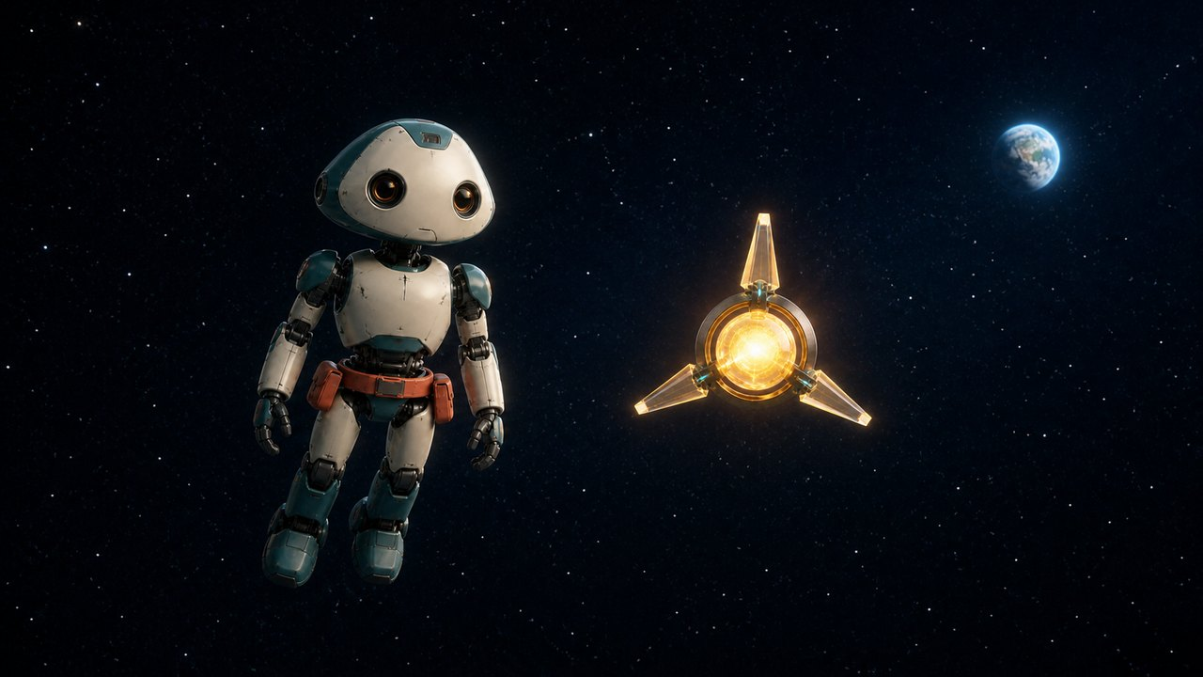 メイン画像 |  |  |  |  |  | 物語上の役割
 |  |  |  |  |  |  | 二人が友達として一緒に旅していることを示す。

 |  |  |  |  |  |  | 画面説明
 |  |  |  |  |  |  | 深い紺色の宇宙。ミオが画面左、ルクスが画面右で、同じ高さに並び、遠くの小さな青い地球へ静かに進んでいる。

 |  |  |  |  |  |  | 登場
 |  |  |  |  |  |  | ミオ、ルクス
 |  |  |  |  |  |  | 動き
 |  |  |  |  |  |  | 二人が一定の間隔を保ち、無重力の中を穏やかに前進する。

 |  |  |  |  |  |  | 表情・感情
 |  |  |  |  |  |  | 安心、友情、静かな好奇心
 |  |  |  |  |  |  | カメラ
 |  |  |  |  |  |  | 二人を正面斜めから捉える映画的ワイド。非常にゆっくり後退して並走する。
 |  |  |  |  |  |  | 光・色
 |  |  |  |  |  |  | 地球の青い反射光とルクスの柔らかな金色光。黒を潰さず輪郭を見せる。

 | セリフ | なし |  |  | ナレーション | なし

 | 音 | 静かな映画的パッド、ミオの微かな機械音、ルクスの金色の共鳴音。体感上の無音を作らない。 |  |  | 連続性 | ミオ左、ルクス右、青い地球は二人の前方。外見、大きさ、間隔を固定。

 | 動画生成後の9コマ（1秒3フレーム）

 | Frame 1 0.000s 宇宙と二人 （動画生成後に画像を挿入） |  |  | Frame 2 0.333s 並んで進む （動画生成後に画像を挿入） |  |  |  | Frame 3 0.667s ミオが微小に安定 （動画生成後に画像を挿入）

 | Frame 4 1.000s ルクスが弱く光る （動画生成後に画像を挿入） |  |  | Frame 5 1.333s 地球は遠い （動画生成後に画像を挿入） |  |  |  | Frame 6 1.667s 星がゆっくり流れる （動画生成後に画像を挿入）

 | Frame 7 2.000s 間隔を維持 （動画生成後に画像を挿入） |  |  | Frame 8 2.333s 静かな並走 （動画生成後に画像を挿入） |  |  |  | Frame 9 2.667s 次へ続く （動画生成後に画像を挿入）

 | 参照素材:

S002_友達の飛行
S002 友達の飛行 00:03–00:06

 | レビュー状態 | 承認 | 修正規模 | なし
 | 訂正指示 | ここへ具体的な訂正指示を記入してください。

 | 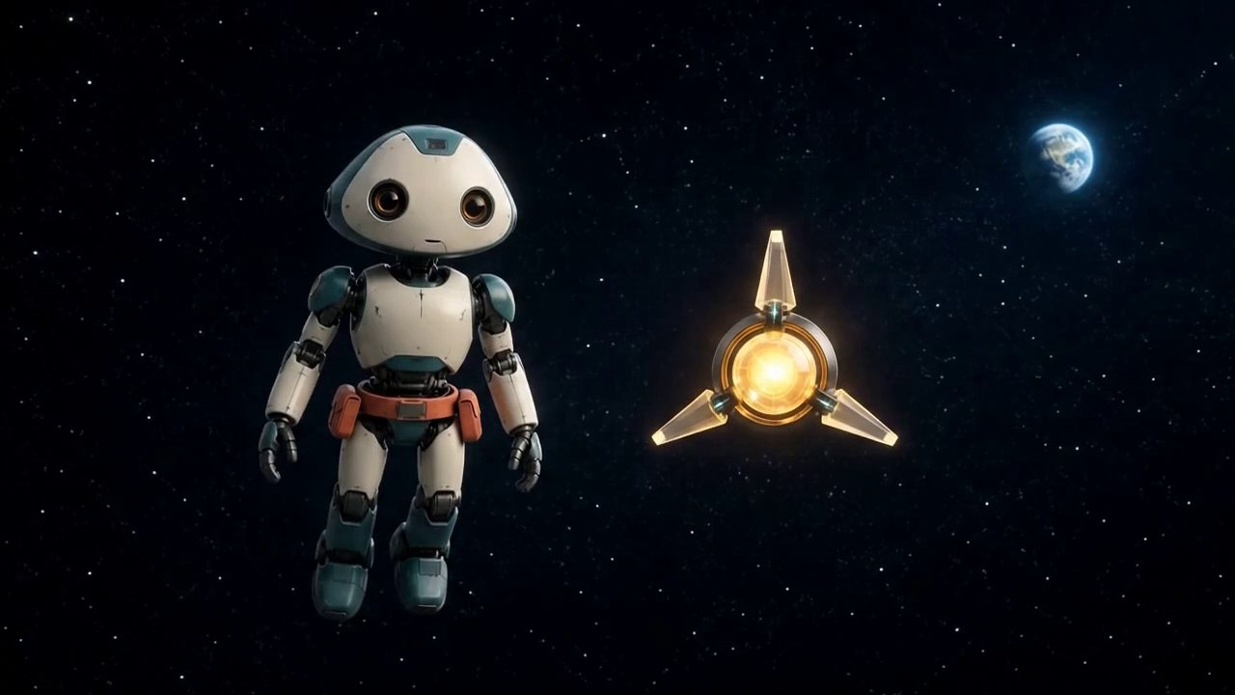 メイン画像 |  |  |  |  |  | 物語上の役割
 |  |  |  |  |  |  | 二人の自然な並走と友情を見せる。

 |  |  |  |  |  |  | 画面説明
 |  |  |  |  |  |  | 前ショットと同じ宇宙で、二人が互いを少し確認してから前を見る。

 |  |  |  |  |  |  | 登場
 |  |  |  |  |  |  | ミオ、ルクス
 |  |  |  |  |  |  | 動き
 |  |  |  |  |  |  | ミオがルクスへ顔を数度だけ向け、ルクスが小さく明滅して応える。

 |  |  |  |  |  |  | 表情・感情
 |  |  |  |  |  |  | 信頼、親しさ
 |  |  |  |  |  |  | カメラ
 |  |  |  |  |  |  | 前ショットから連続する同じ並走ワイド。
 |  |  |  |  |  |  | 光・色
 |  |  |  |  |  |  | 同じ青い縁光と金色の補助光。

 | セリフ | なし |  |  | ナレーション | なし

 | 音 | 継続する映画的パッド、微かな機械音、ルクスの柔らかな応答音 |  |  | 連続性 | S001最終フレームの人物、地球、星、カメラ位置を維持。

 | 動画生成後の9コマ（1秒3フレーム）

 | Frame 1 0.000s 前フレーム継続 （動画生成後に画像を挿入） |  |  | Frame 2 0.333s ミオが少し向く （動画生成後に画像を挿入） |  |  |  | Frame 3 0.667s ルクスを見る （動画生成後に画像を挿入）

 | Frame 4 1.000s ルクスが明るくなる （動画生成後に画像を挿入） |  |  | Frame 5 1.333s 短い応答 （動画生成後に画像を挿入） |  |  |  | Frame 6 1.667s ミオが前を向く （動画生成後に画像を挿入）

 | Frame 7 2.000s 並走を維持 （動画生成後に画像を挿入） |  |  | Frame 8 2.333s 地球へ進む （動画生成後に画像を挿入） |  |  |  | Frame 9 2.667s 次へ続く （動画生成後に画像を挿入）

 | 参照素材:

S003_あの青い星へ
S003 あの青い星へ 00:06–00:09

 | レビュー状態 | 承認 | 修正規模 | なし
 | 訂正指示 | ここへ具体的な訂正指示を記入してください。

 | 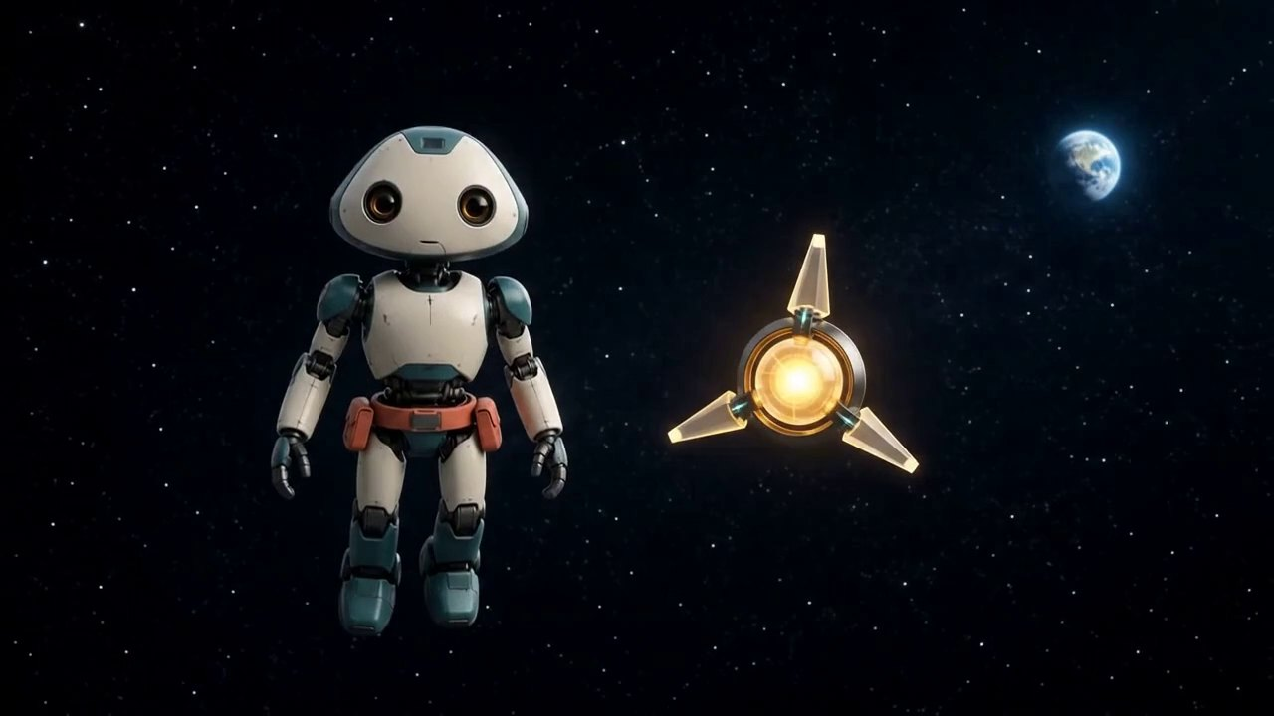 メイン画像 |  |  |  |  |  | 物語上の役割
 |  |  |  |  |  |  | ルクスが地球へ行こうと誘う。

 |  |  |  |  |  |  | 画面説明
 |  |  |  |  |  |  | ルクスがミオの右隣に静止したまま、遠くの青い地球を示すように二度光る。

 |  |  |  |  |  |  | 登場
 |  |  |  |  |  |  | ミオ、ルクス
 |  |  |  |  |  |  | 動き
 |  |  |  |  |  |  | ルクスは位置と向きを保ち、コア内部だけを二度穏やかに明るくする。

 |  |  |  |  |  |  | 表情・感情
 |  |  |  |  |  |  | ルクスの明るい期待、ミオの興味
 |  |  |  |  |  |  | カメラ
 |  |  |  |  |  |  | 同じ宇宙空間を保つ固定気味のワイド。
 |  |  |  |  |  |  | 光・色
 |  |  |  |  |  |  | ルクスの金色光がミオの右側へ柔らかく反射する。

 | セリフ | ねえ、あの青い星へ行こうよ！ |  |  | ナレーション | なし

 | 音 | ルクス専用TTS。背景パッドを少し下げ、二回の発光へ短い金色の電子音を同期。 |  |  | 連続性 | S002の配置を維持。ルクスの外形と位置、地球の位置を固定し、コア内部の明るさだけを変える。

 | 動画生成後の9コマ（1秒3フレーム）

 | Frame 1 0.000s 前フレーム継続 （動画生成後に画像を挿入） |  |  | Frame 2 0.333s 三枚翼を固定 （動画生成後に画像を挿入） |  |  |  | Frame 3 0.667s ルクスが一度光る （動画生成後に画像を挿入）

 | Frame 4 1.000s 基準の明るさへ （動画生成後に画像を挿入） |  |  | Frame 5 1.333s ミオが地球を見る （動画生成後に画像を挿入） |  |  |  | Frame 6 1.667s ルクスが二度目に光る （動画生成後に画像を挿入）

 | Frame 7 2.000s 三枚翼を維持 （動画生成後に画像を挿入） |  |  | Frame 8 2.333s 二人で地球を見る （動画生成後に画像を挿入） |  |  |  | Frame 9 2.667s 接近へつなぐ （動画生成後に画像を挿入）

 | 参照素材:

S004_青い地球
S004 青い地球 00:09–00:12

 | レビュー状態 | 承認 | 修正規模 | なし
 | 訂正指示 | ここへ具体的な訂正指示を記入してください。

 | 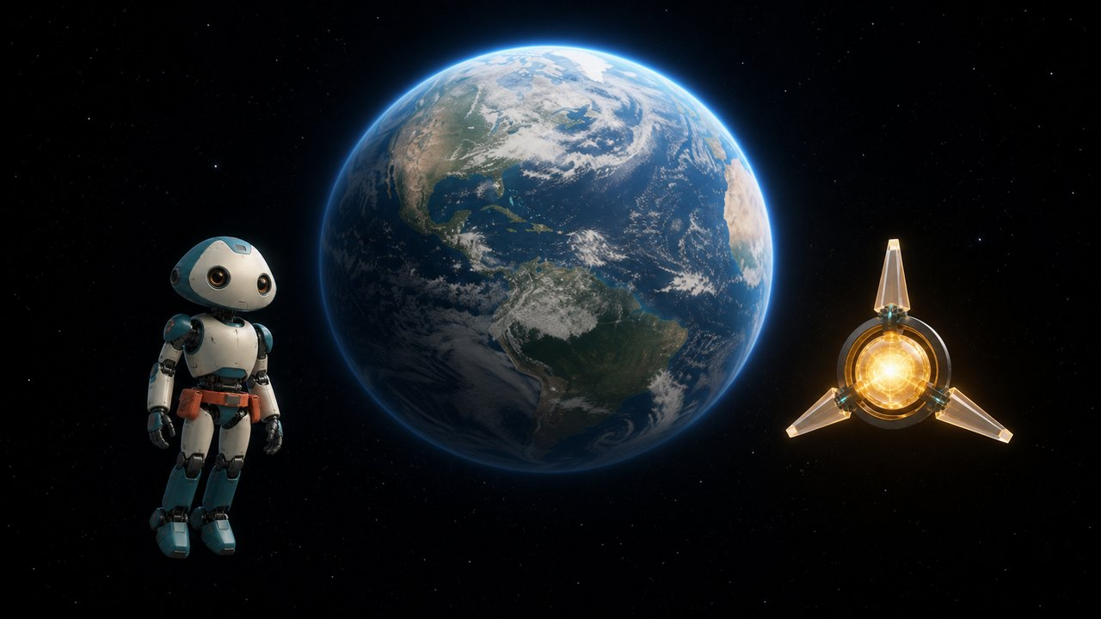 メイン画像 |  |  |  |  |  | 物語上の役割
 |  |  |  |  |  |  | 目的地の地球を大きく美しく見せる。

 |  |  |  |  |  |  | 画面説明
 |  |  |  |  |  |  | 青い地球が画面中央奥に大きく見え、ミオとルクスが手前で並んで近づく。

 |  |  |  |  |  |  | 登場
 |  |  |  |  |  |  | ミオ、ルクス
 |  |  |  |  |  |  | 動き
 |  |  |  |  |  |  | 二人が地球へ向かってゆっくり接近する。

 |  |  |  |  |  |  | 表情・感情
 |  |  |  |  |  |  | 期待、驚き
 |  |  |  |  |  |  | カメラ
 |  |  |  |  |  |  | 地球を中央に置く広い宇宙ショット。二人は下方手前。ゆっくり前進。
 |  |  |  |  |  |  | 光・色
 |  |  |  |  |  |  | 地球の青い大気光と太陽の柔らかな縁光。

 | セリフ | なし |  |  | ナレーション | なし

 | 音 | 映画的パッドに低い期待音を加え、大気へ近づくにつれて微かな風を立ち上げる。 |  |  | 連続性 | 地球は一つだけ。ミオ左、ルクス右。大気、雲、光の方向を固定。

 | 動画生成後の9コマ（1秒3フレーム）

 | Frame 1 0.000s 大きな地球 （動画生成後に画像を挿入） |  |  | Frame 2 0.333s 二人が接近 （動画生成後に画像を挿入） |  |  |  | Frame 3 0.667s 大気の青い縁 （動画生成後に画像を挿入）

 | Frame 4 1.000s 雲が微小に動く （動画生成後に画像を挿入） |  |  | Frame 5 1.333s ミオは左 （動画生成後に画像を挿入） |  |  |  | Frame 6 1.667s ルクスは右 （動画生成後に画像を挿入）

 | Frame 7 2.000s 地球がわずかに大きくなる （動画生成後に画像を挿入） |  |  | Frame 8 2.333s 穏やかな接近 （動画生成後に画像を挿入） |  |  |  | Frame 9 2.667s 大気へつなぐ （動画生成後に画像を挿入）

 | 参照素材:

S005_青い大気へ
S005 青い大気へ 00:12–00:15

 | レビュー状態 | 承認 | 修正規模 | なし
 | 訂正指示 | ここへ具体的な訂正指示を記入してください。

 | 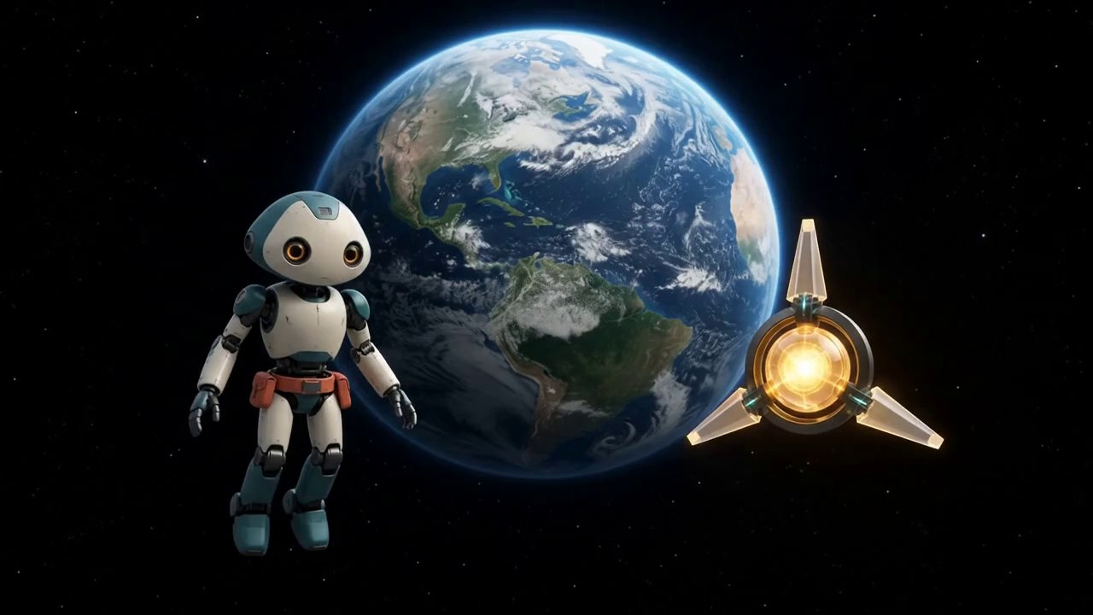 メイン画像 |  |  |  |  |  | 物語上の役割
 |  |  |  |  |  |  | 宇宙から地球の大気へ安全に入る。

 |  |  |  |  |  |  | 画面説明
 |  |  |  |  |  |  | 地球の青い大気の縁が近づき、下に白い雲が広がる。

 |  |  |  |  |  |  | 登場
 |  |  |  |  |  |  | ミオ、ルクス
 |  |  |  |  |  |  | 動き
 |  |  |  |  |  |  | 二人が姿勢を保ったまま、光の薄い青い層へ滑らかに入る。

 |  |  |  |  |  |  | 表情・感情
 |  |  |  |  |  |  | 集中と期待
 |  |  |  |  |  |  | カメラ
 |  |  |  |  |  |  | S004から連続する後方並走。地球の曲面へゆっくり降下。
 |  |  |  |  |  |  | 光・色
 |  |  |  |  |  |  | 青い大気光が強くなるが、炎や赤い再突入光はない。

 | セリフ | なし |  |  | ナレーション | なし

 | 音 | 大気の細い風が徐々に太い風切り音へ変わり、低い音楽が次の急降下へつなぐ。 |  |  | 連続性 | S004最終フレームの二人と地球。安全な青い大気、炎なし。

 | 動画生成後の9コマ（1秒3フレーム）

 | Frame 1 0.000s 前フレーム継続 （動画生成後に画像を挿入） |  |  | Frame 2 0.333s 大気の縁へ （動画生成後に画像を挿入） |  |  |  | Frame 3 0.667s 青い光が増える （動画生成後に画像を挿入）

 | Frame 4 1.000s 雲が近づく （動画生成後に画像を挿入） |  |  | Frame 5 1.333s 二人は安定 （動画生成後に画像を挿入） |  |  |  | Frame 6 1.667s 炎はない （動画生成後に画像を挿入）

 | Frame 7 2.000s 滑らかな進入 （動画生成後に画像を挿入） |  |  | Frame 8 2.333s 白い雲が広がる （動画生成後に画像を挿入） |  |  |  | Frame 9 2.667s 雲上へつなぐ （動画生成後に画像を挿入）

 | 参照素材:

S006_雲を割る急降下
S006 雲を割る急降下 00:15–00:18

 | レビュー状態 | 承認 | 修正規模 | なし
 | 訂正指示 | ここへ具体的な訂正指示を記入してください。

 | 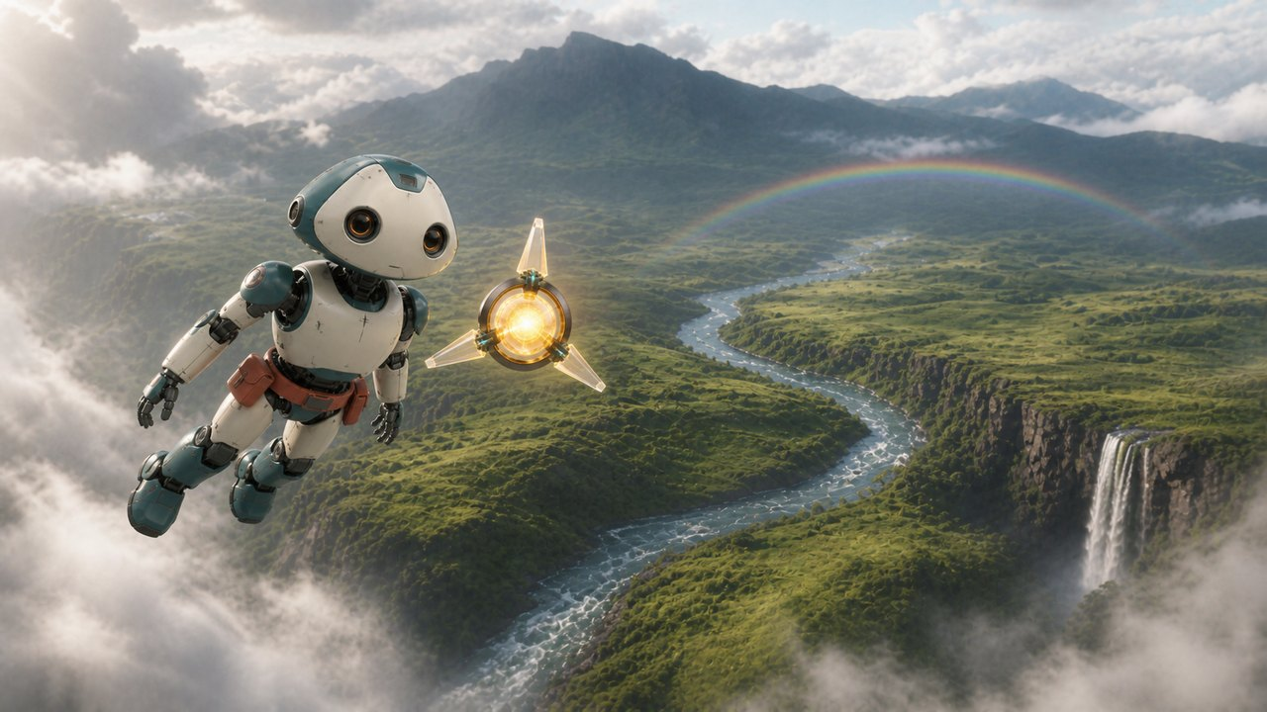 メイン画像 |  |  |  |  |  | 物語上の役割
 |  |  |  |  |  |  | 地球の壮大な地形を見せ、映画的な見せ場を開始する。

 |  |  |  |  |  |  | 画面説明
 |  |  |  |  |  |  | 白い雲が大きく割れ、そのはるか下に緑の台地、曲がる川、右側の滝、遠い山と虹が現れる。ミオとルクスは画面左手前から川へ向かって斜めに降下する。

 |  |  |  |  |  |  | 登場
 |  |  |  |  |  |  | ミオ、ルクス
 |  |  |  |  |  |  | 動き
 |  |  |  |  |  |  | 二人が進行方向へ全身を揃え、雲の切れ間から川へ向かう高速降下を開始する。

 |  |  |  |  |  |  | 表情・感情
 |  |  |  |  |  |  | 発見、興奮、冒険
 |  |  |  |  |  |  | カメラ
 |  |  |  |  |  |  | 二人の左後方上から追う映画的な高高度ワイド。最初は地形を広く見せ、徐々に二人へ追いつく。
 |  |  |  |  |  |  | 光・色
 |  |  |  |  |  |  | 雨上がりの柔らかな昼光。虹と水面は自然で過飽和にしない。

 | セリフ | なし |  |  | ナレーション | なし

 | 音 | 高空の細い風から太い風切り音へ上昇。遠い滝の低い響きが聞こえ始める。 |  |  | 連続性 | ミオの頭・黒い首接続部・胴体は同じ進行方向。川は中央から右奥、滝は右、虹は山裾。地形を以後へ固定。

 | 動画生成後の9コマ（1秒3フレーム）

 | Frame 1 0.000s 雲が割れる （動画生成後に画像を挿入） |  |  | Frame 2 0.333s 壮大な谷 （動画生成後に画像を挿入） |  |  |  | Frame 3 0.667s 川と滝 （動画生成後に画像を挿入）

 | Frame 4 1.000s 二人が進行方向を揃える （動画生成後に画像を挿入） |  |  | Frame 5 1.333s 急降下開始 （動画生成後に画像を挿入） |  |  |  | Frame 6 1.667s 風が強まる （動画生成後に画像を挿入）

 | Frame 7 2.000s 地形が近づく （動画生成後に画像を挿入） |  |  | Frame 8 2.333s 川へ向かう （動画生成後に画像を挿入） |  |  |  | Frame 9 2.667s 追走へ続く （動画生成後に画像を挿入）

 | 参照素材:

S007_川を追う
S007 川を追う 00:18–00:21

 | レビュー状態 | 承認 | 修正規模 | なし
 | 訂正指示 | ここへ具体的な訂正指示を記入してください。

 | 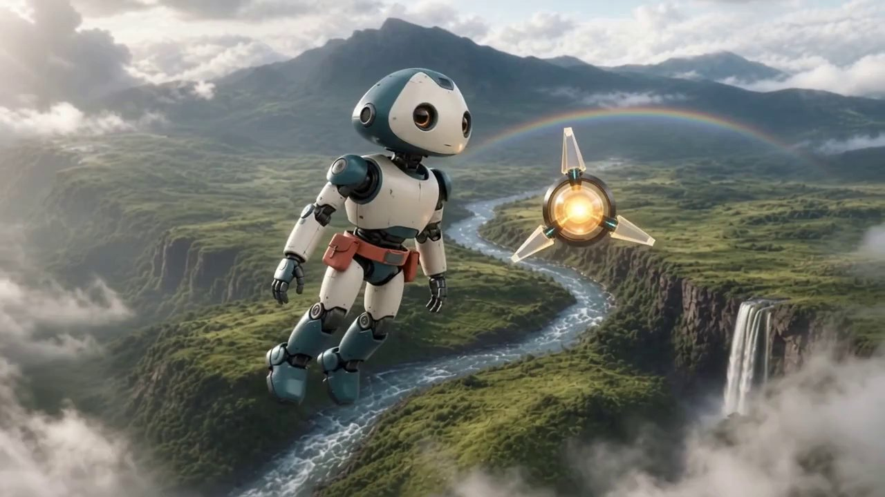 メイン画像 |  |  |  |  |  | 物語上の役割
 |  |  |  |  |  |  | 速度と高度変化を明確にし、滝へ迫る期待を高める。

 |  |  |  |  |  |  | 画面説明
 |  |  |  |  |  |  | S006と同じ谷。二人は川の流れに沿って高度を下げ、右側の滝が急速に大きくなる。

 |  |  |  |  |  |  | 登場
 |  |  |  |  |  |  | ミオ、ルクス
 |  |  |  |  |  |  | 動き
 |  |  |  |  |  |  | 二人が川沿いを滑らかに追走し、滝の横を通る軌道へ旋回する。

 |  |  |  |  |  |  | 表情・感情
 |  |  |  |  |  |  | 疾走感、期待
 |  |  |  |  |  |  | カメラ
 |  |  |  |  |  |  | 前ショットから連続する斜め後方の追跡カメラ。高度を下げながら川へ寄り、滝を右前方に大きく見せる。
 |  |  |  |  |  |  | 光・色
 |  |  |  |  |  |  | 同じ雨上がりの昼光と虹。

 | セリフ | なし |  |  | ナレーション | なし

 | 音 | 風切り音が強くなり、川の流れと滝の低い轟音が急速に近づく。 |  |  | 連続性 | S006の進行方向、首と胴体の整列、川、滝、虹、二人の相対位置を維持。

 | 動画生成後の9コマ（1秒3フレーム）

 | Frame 1 0.000s 前フレーム継続 （動画生成後に画像を挿入） |  |  | Frame 2 0.333s 川へ高度を下げる （動画生成後に画像を挿入） |  |  |  | Frame 3 0.667s 川面が大きくなる （動画生成後に画像を挿入）

 | Frame 4 1.000s 滝へ旋回 （動画生成後に画像を挿入） |  |  | Frame 5 1.333s 風が強い （動画生成後に画像を挿入） |  |  |  | Frame 6 1.667s 滝が迫る （動画生成後に画像を挿入）

 | Frame 7 2.000s 首と胴体を固定 （動画生成後に画像を挿入） |  |  | Frame 8 2.333s 滝の横へ （動画生成後に画像を挿入） |  |  |  | Frame 9 2.667s 水しぶきへつなぐ （動画生成後に画像を挿入）

 | 参照素材:

S008_虹の滝を抜ける
S008 虹の滝を抜ける 00:21–00:24

 | レビュー状態 | 承認 | 修正規模 | なし
 | 訂正指示 | ここへ具体的な訂正指示を記入してください。

 | 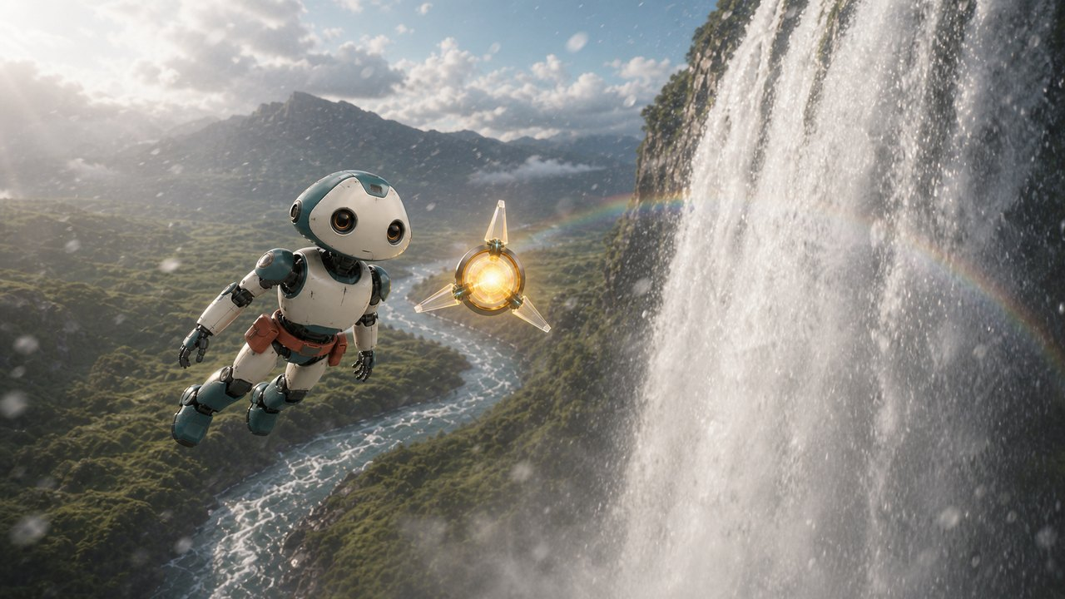 メイン画像 |  |  |  |  |  | 物語上の役割
 |  |  |  |  |  |  | 滝の迫力とルクスの光が作る虹で、作品最大の視覚的見せ場を作る。

 |  |  |  |  |  |  | 画面説明
 |  |  |  |  |  |  | 巨大な滝のすぐ横。ミオとルクスが左から右へ飛び、水しぶきの中でルクスの金色光が七色に分かれて光の回廊を作る。

 |  |  |  |  |  |  | 登場
 |  |  |  |  |  |  | ミオ、ルクス
 |  |  |  |  |  |  | 動き
 |  |  |  |  |  |  | 二人が滝の横を高速で横切り、水しぶきと虹色の光の中を一度だけ通過する。

 |  |  |  |  |  |  | 表情・感情
 |  |  |  |  |  |  | 驚き、爽快感、冒険の頂点
 |  |  |  |  |  |  | カメラ
 |  |  |  |  |  |  | 滝に近い横方向の追跡ワイド。二人と同じ速度で左から右へ移動し、水しぶきが一瞬レンズ前を覆う。
 |  |  |  |  |  |  | 光・色
 |  |  |  |  |  |  | 雨上がりの逆光、滝の白い水、ルクスの金色光が水滴で自然な七色へ分光。

 | セリフ | なし |  |  | ナレーション | なし

 | 音 | 滝の低い地鳴り、水の中域、細かな飛沫の高域が最大音量。通過音を左から右へ移動。 |  |  | 連続性 | S007と同じ滝と地形。ミオの首と胴体を同方向、ルクスは三枚翼。水しぶきの白いワイプで次へつなぐ。

 | 動画生成後の9コマ（1秒3フレーム）

 | Frame 1 0.000s 滝の横 （動画生成後に画像を挿入） |  |  | Frame 2 0.333s 二人が高速通過 （動画生成後に画像を挿入） |  |  |  | Frame 3 0.667s 水しぶき （動画生成後に画像を挿入）

 | Frame 4 1.000s ルクスの光 （動画生成後に画像を挿入） |  |  | Frame 5 1.333s 七色へ分光 （動画生成後に画像を挿入） |  |  |  | Frame 6 1.667s 虹色の回廊 （動画生成後に画像を挿入）

 | Frame 7 2.000s 左から右へ追跡 （動画生成後に画像を挿入） |  |  | Frame 8 2.333s 飛沫が前景へ （動画生成後に画像を挿入） |  |  |  | Frame 9 2.667s 白い霧で次へ （動画生成後に画像を挿入）

 | 参照素材:

S009_草原すれすれ
S009 草原すれすれ 00:24–00:27

 | レビュー状態 | 承認 | 修正規模 | なし
 | 訂正指示 | ここへ具体的な訂正指示を記入してください。

 | 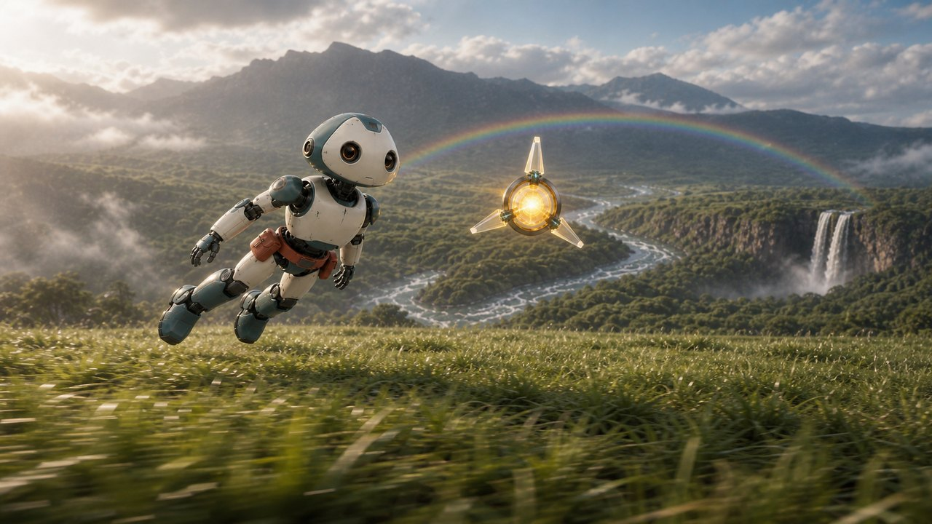 メイン画像 |  |  |  |  |  | 物語上の役割
 |  |  |  |  |  |  | 巨大な滝から地上すれすれへスケールを切り替え、速度を体感させる。

 |  |  |  |  |  |  | 画面説明
 |  |  |  |  |  |  | 滝の白い霧を抜けると、地上1〜2メートルの草原。ミオとルクスが草の上を左から右へ低空飛行し、遠景に川、滝、山、虹が見える。

 |  |  |  |  |  |  | 登場
 |  |  |  |  |  |  | ミオ、ルクス
 |  |  |  |  |  |  | 動き
 |  |  |  |  |  |  | 二人が草原すれすれを飛び、草を風圧で揺らしながら滑らかに減速する。ミオは脚を下げて着地準備へ入る。

 |  |  |  |  |  |  | 表情・感情
 |  |  |  |  |  |  | 爽快感から安堵へ
 |  |  |  |  |  |  | カメラ
 |  |  |  |  |  |  | 草の高さの横追跡。手前の草が速く流れ、二人の減速に合わせてカメラも穏やかになる。
 |  |  |  |  |  |  | 光・色
 |  |  |  |  |  |  | 同じ雨上がりの柔らかな光。

 | セリフ | なし |  |  | ナレーション | なし

 | 音 | 滝の轟音が後方へ遠ざかり、草を切る風、低空飛行の風圧、近い川音へ変化。 |  |  | 連続性 | S008の白い水しぶきから自然につなぐ。ミオの頭・首・胴体は同方向、ルクスは三枚翼、飛行高度は1〜2メートル。

 | 動画生成後の9コマ（1秒3フレーム）

 | Frame 1 0.000s 霧を抜けた草原 （動画生成後に画像を挿入） |  |  | Frame 2 0.333s 低空高速飛行 （動画生成後に画像を挿入） |  |  |  | Frame 3 0.667s 手前の草が流れる （動画生成後に画像を挿入）

 | Frame 4 1.000s 草が風圧で揺れる （動画生成後に画像を挿入） |  |  | Frame 5 1.333s 滝が遠ざかる （動画生成後に画像を挿入） |  |  |  | Frame 6 1.667s 二人が減速 （動画生成後に画像を挿入）

 | Frame 7 2.000s ミオが直立へ （動画生成後に画像を挿入） |  |  | Frame 8 2.333s 脚を下げる （動画生成後に画像を挿入） |  |  |  | Frame 9 2.667s 地面直前へ続く （動画生成後に画像を挿入）

 | 参照素材:

S010_きれいな星だね
S010 きれいな星だね 00:27–00:30

 | レビュー状態 | 承認 | 修正規模 | なし
 | 訂正指示 | ここへ具体的な訂正指示を記入してください。

 | 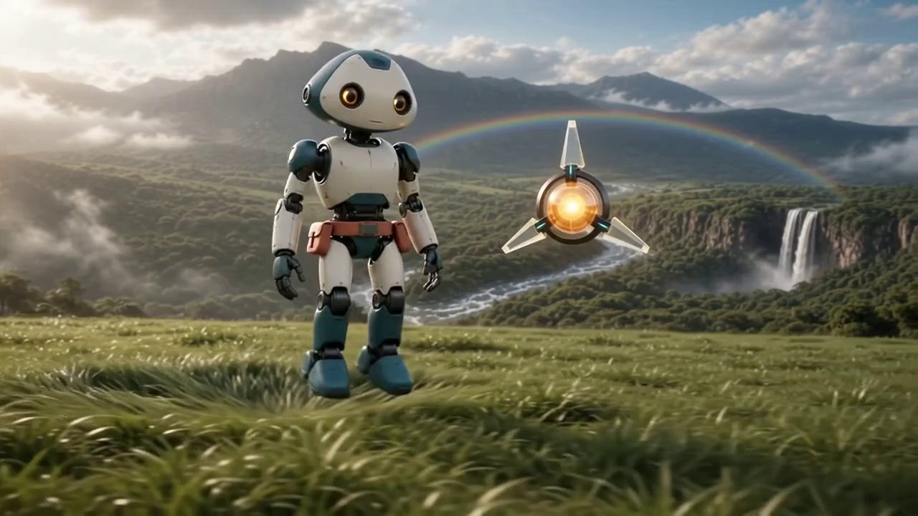 メイン画像 |  |  |  |  |  | 物語上の役割
 |  |  |  |  |  |  | 二人の友情と地球への感動で締めくくる。

 |  |  |  |  |  |  | 画面説明
 |  |  |  |  |  |  | ミオが草原へ柔らかく着地し、ルクスが右隣で静かに浮かぶ。背後には遠くなった滝、川、山、虹がある。

 |  |  |  |  |  |  | 登場
 |  |  |  |  |  |  | ミオ、ルクス
 |  |  |  |  |  |  | 動き
 |  |  |  |  |  |  | 冒頭でミオが両足を草へ柔らかく着地する。その後、目だけが少し明るくなり、口元のサービス継ぎ目を一切動かさず内部スピーカーで語る。ルクスが一度光る。

 |  |  |  |  |  |  | 表情・感情
 |  |  |  |  |  |  | 感動、友情、穏やかな喜び
 |  |  |  |  |  |  | カメラ
 |  |  |  |  |  |  | S009から連続する草の高さのワイド。着地後は静止し、最後の1秒はほぼ固定。
 |  |  |  |  |  |  | 光・色
 |  |  |  |  |  |  | 虹、雨上がりの光、ルクスの金色光。

 | セリフ | きれいな星だね。 |  |  | ナレーション | なし

 | 音 | 小さな着地音。滝は遠くへ下がり、川と草の風だけを残す。専用TTSと最後の金色の余韻音。 |  |  | 連続性 | S009の人物、飛行方向、風景を維持。ミオの首を正方向、サービス継ぎ目を完全固定し、最後まで文字を生成しない。

 | 動画生成後の9コマ（1秒3フレーム）

 | Frame 1 0.000s 前フレーム継続 （動画生成後に画像を挿入） |  |  | Frame 2 0.333s 両足が草へ触れる （動画生成後に画像を挿入） |  |  |  | Frame 3 0.667s 膝が少し沈む （動画生成後に画像を挿入）

 | Frame 4 1.000s ミオが直立 （動画生成後に画像を挿入） |  |  | Frame 5 1.333s 目だけが明るくなる （動画生成後に画像を挿入） |  |  |  | Frame 6 1.667s サービス継ぎ目は固定 （動画生成後に画像を挿入）

 | Frame 7 2.000s ルクスが一度光る （動画生成後に画像を挿入） |  |  | Frame 8 2.333s 静かな友情 （動画生成後に画像を挿入） |  |  |  | Frame 9 2.667s 余韻で終了 （動画生成後に画像を挿入）

 | 参照素材:

